CHAM CONG
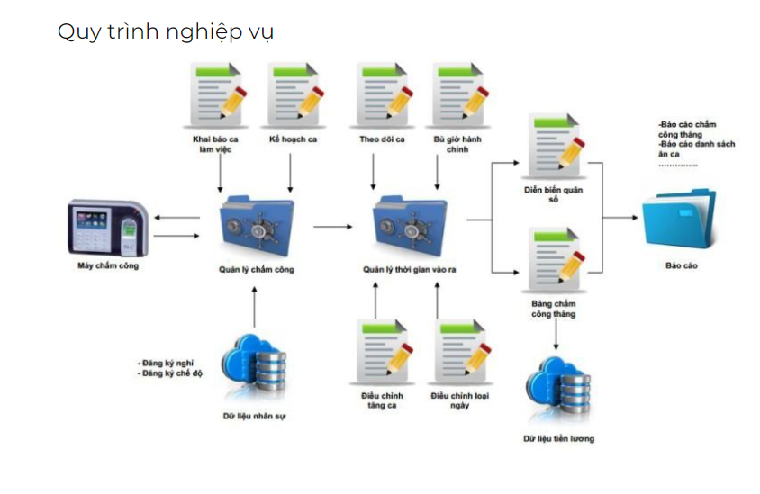
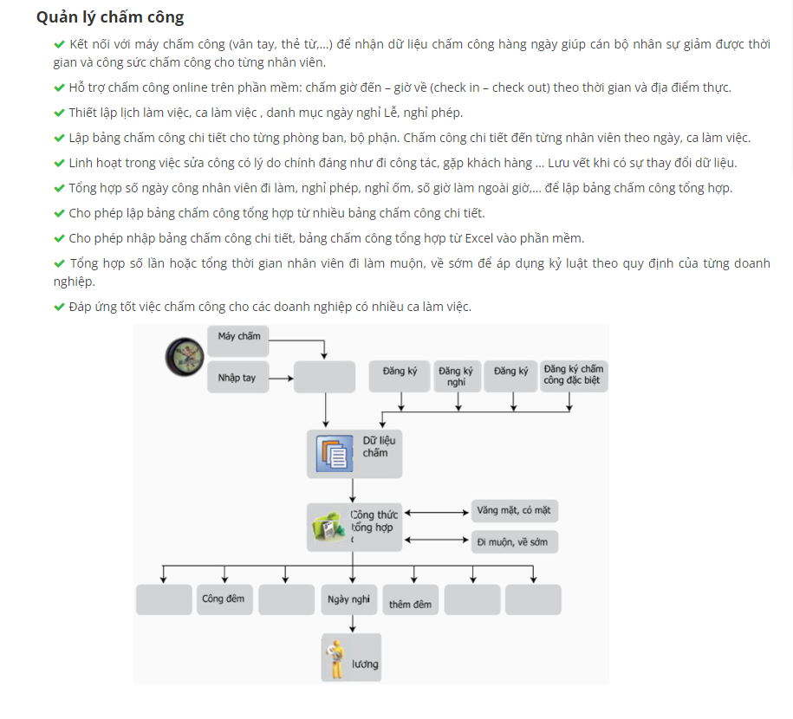
https://www.phanmemchamcong.net/90-san-pham/209-so-do-qui-trinh-cham-cong.html

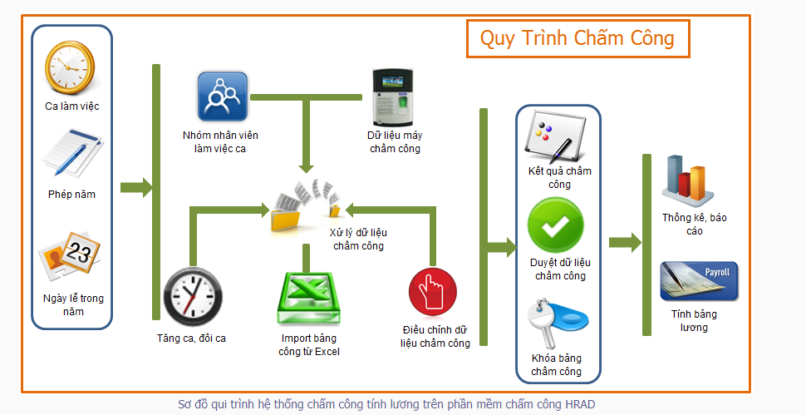

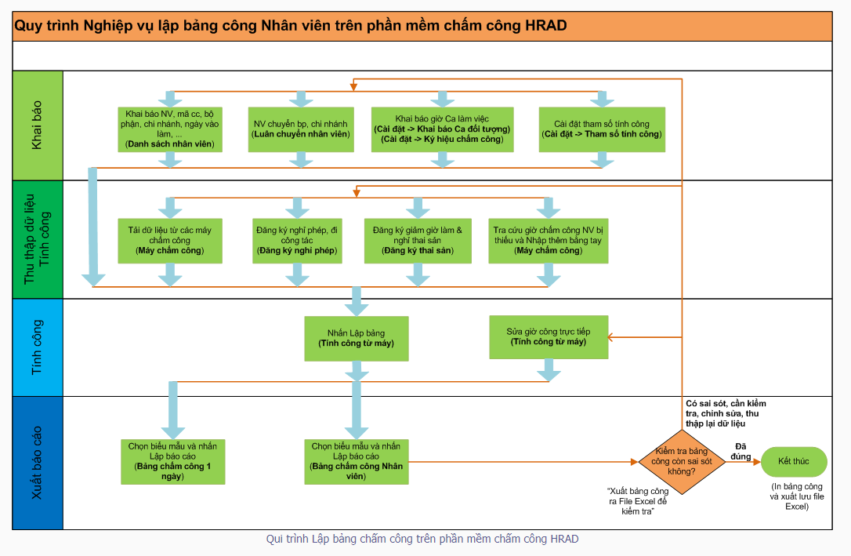

https://fts.com.vn/quan-ly-cham-cong/

Sheet1
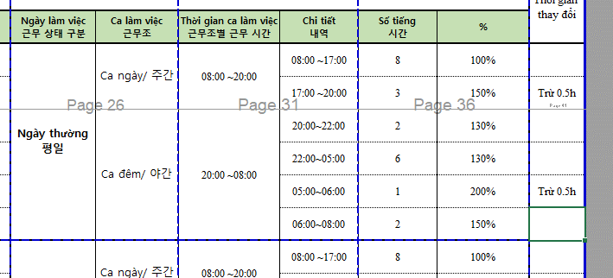

- Setting ca lam viec
 | Phan chia khung gio theo ca

- Setting thoi gian cham di muon, ve som
- Setting he so tang ca theo gio
- Luu du lieu cham cong
- Setting ngay nghi le |  |  |  | select min(sday) AS IN_TIME,max(sday) AS OUT_TIME, max(nUserID) AS UserId,date_
- Setting ky tu cham cong. |  |  |  | from
- Dang ky cham cong dac biet |  |  |  | (
 |  | - nghi phep |  |  | SELECT DATEADD(s, nDateTime,'1970-01-01 00:00:00.000') AS SDAY, nUserID,cast(DATEADD(s, nDateTime,'1970-01-01 00:00:00.000') as date) as date_ FROM TB_EVENT_LOG
 |  | - nghi bu |  |  | WHERE cast (nUserID as varchar) ='2105001' AND
 |  | … |  |  | --DATEADD(s, nDateTime,'1970-01-01 00:00:00.000') >='2021-03-18' AND DATEADD(s, nDateTime,'1970-01-01 00:00:00.000') <='2021-04-19'
 |  | Dieu chinh cham cong |  |  | cast(DATEADD(s, nDateTime,'1970-01-01 00:00:00.000') as date) in
 |  |  | Dieu chinh OT |  | (
 |  |  | Dieu chinh ngay cong |  | SELECT SDAY FROM(
 |  |  | Dieu chinh ho tro |  | SELECT CAST( DATEADD(s, nDateTime,'1970-01-01 00:00:00.000') AS DATE) AS SDAY, nUserID FROM TB_EVENT_LOG
- Dang ky nhan vien lam viec theo ca |  |  |  |  | WHERE cast (nUserID as varchar) ='2105001' --AND
- Dang ky OT |  |  |  |  | --DATEADD(s, nDateTime,'1970-01-01 00:00:00.000') >=@A_CUS_STIME AND DATEADD(s, nDateTime,'1970-01-01 00:00:00.000') <=@A_CUS_FTIME
 |  |  |  |  | ) A
 |  |  |  |  | GROUP BY SDAY
 |  |  |  |  | )
 |  |  |  |  | )B
 |  |  |  |  | group by date_
 |  |  |  |  | ORDER BY date_ DESC

 |  |  |  | select min(sday),max(sday), max(nUserID),date_
 |  |  |  |  | from(
 |  |  |  |  | SELECT DATEADD(s, nDateTime,'1970-01-01 00:00:00.000') AS SDAY, nUserID,cast(DATEADD(s, nDateTime,'1970-01-01 00:00:00.000') as date) as date_ FROM TB_EVENT_LOG
 |  |  |  |  | WHERE cast (nUserID as varchar) ='2107058' AND
 |  |  |  |  | cast(DATEADD(s, nDateTime,'1970-01-01 00:00:00.000') as date) in
 |  |  |  |  | (
 |  |  |  |  | SELECT SDAY FROM(
 |  |  |  |  | SELECT CAST( DATEADD(s, nDateTime,'1970-01-01 00:00:00.000') AS DATE) AS SDAY, nUserID FROM TB_EVENT_LOG
 |  |  |  |  | WHERE cast (nUserID as varchar) ='2107058' AND
 |  |  |  |  | DATEADD(s, nDateTime,'1970-01-01 00:00:00.000') >= cast('2022-03-07' as datetime) AND DATEADD(s, nDateTime,'1970-01-01 00:00:00.000') <=cast('2022-03-10' as datetime)
 |  |  |  |  | ) A
 |  |  |  |  | GROUP BY SDAY
 |  |  |  |  | )
 |  |  |  |  | )B
 |  |  |  |  | group by date_

 |  |  |  |  |  | SELECT DATEADD(s, nDateTime,'1970-01-01 00:00:00.000') AS SDAY, U.sUserID,cast(DATEADD(s, nDateTime,'1970-01-01 00:00:00.000') as date) as date_,[sStartEvent],[sEndEvent] ,DATEADD(s, nDateTime + [nStartTime]*60,'1970-01-01 00:00:00.000') AS | [nStartTime1], DATEADD(s,nDateTime + 60*[nEndTime] ,'1970-01-01 00:00:00.000'),[nStartTime],[nEndTime]
 |  |  |  |  |  | FROM [TB_TA_RESULT] | r inner join [dbo].[TB_USER] u on r.nUserIdn = u.nUserIdn
 |  |  |  |  |  | WHERE cast (U.sUserID as varchar) ='2107058' and cast(DATEADD(s, nDateTime,'1970-01-01 00:00:00.000') as date) = '2022-03-09'

HR_MODULE
- Show danh sách nhân viên

- Thêm mới thông tin nhân viên
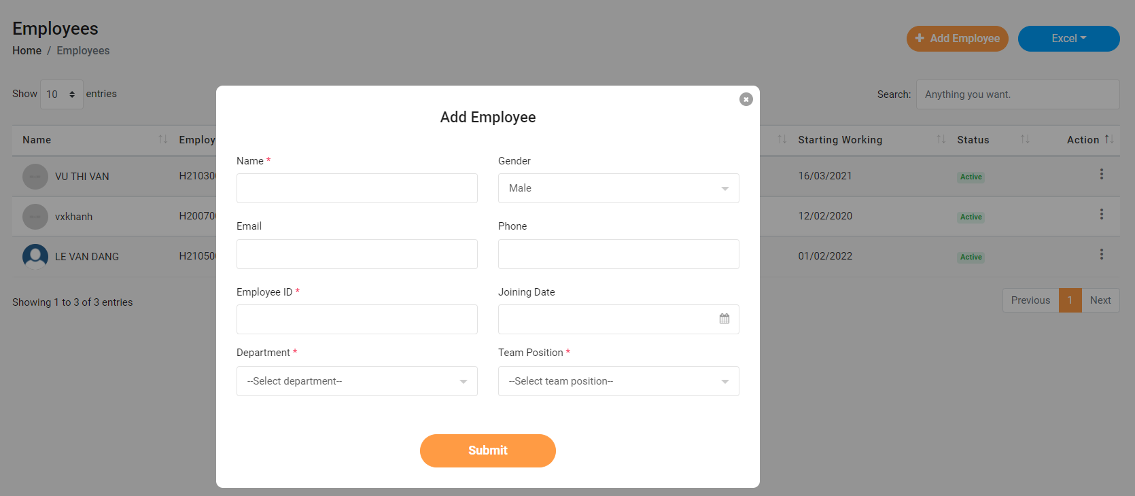

- Chỉnh sửa thông tin nhân viên
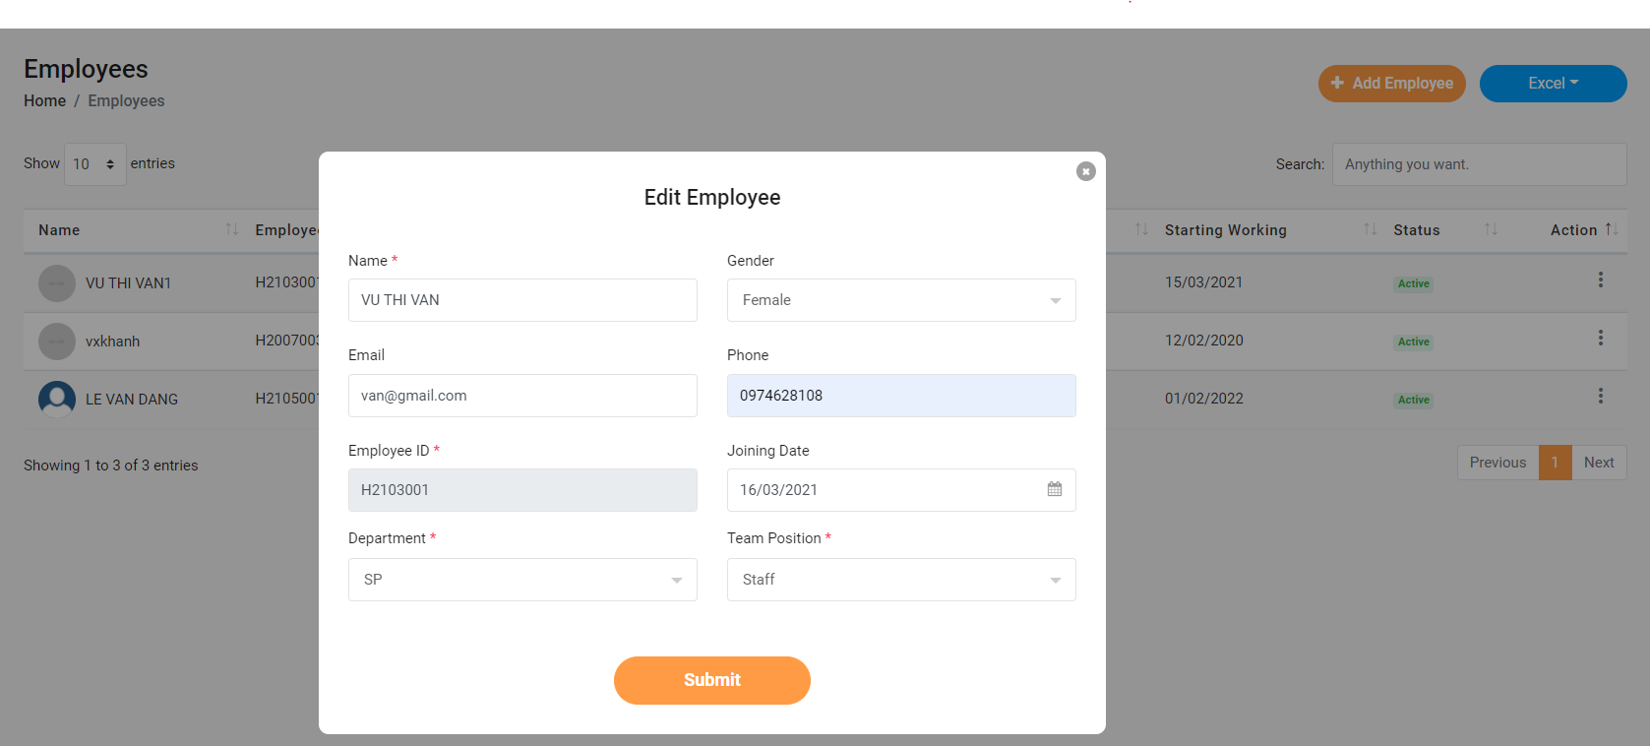

- Xóa thông tin nhân viên | * Khi xóa thông tin nhân viên thì dữ liệu từ các table có con của table nhan vien đều bị xóa đi

- update thông tin profile cơ bản
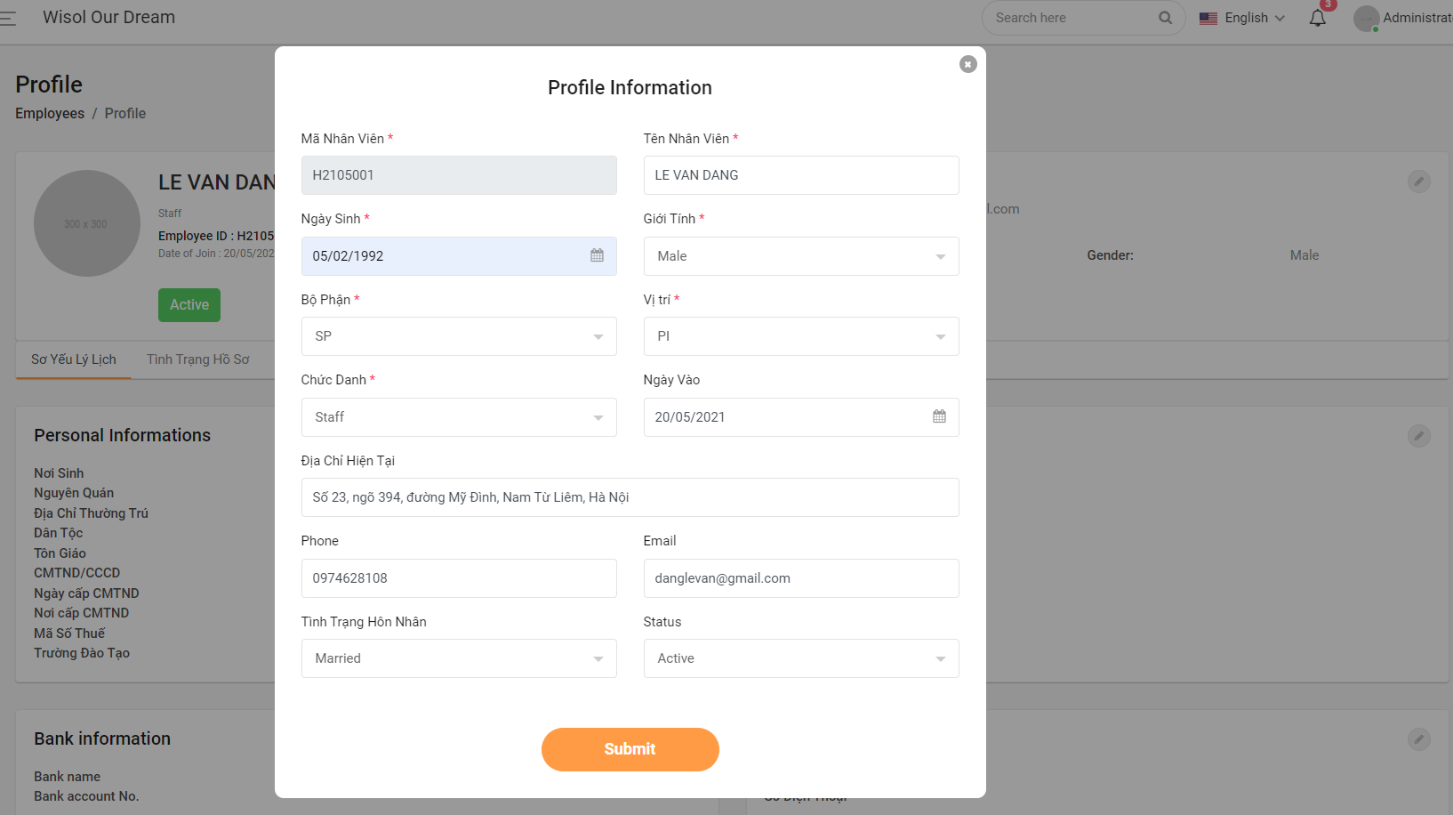

- update thông tin sơ yếu lý lịch
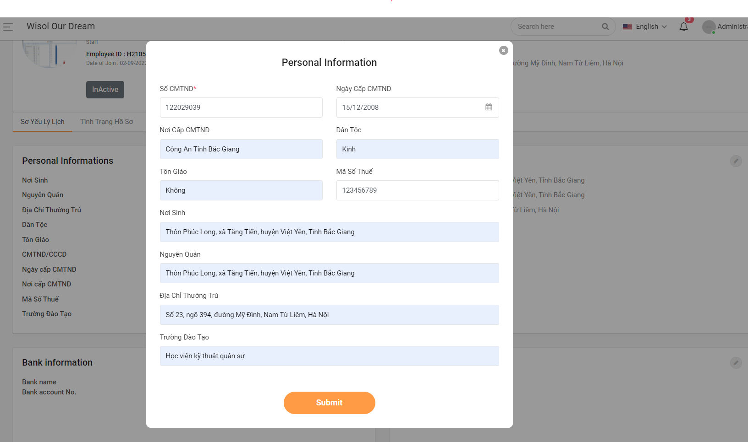

- update bank info
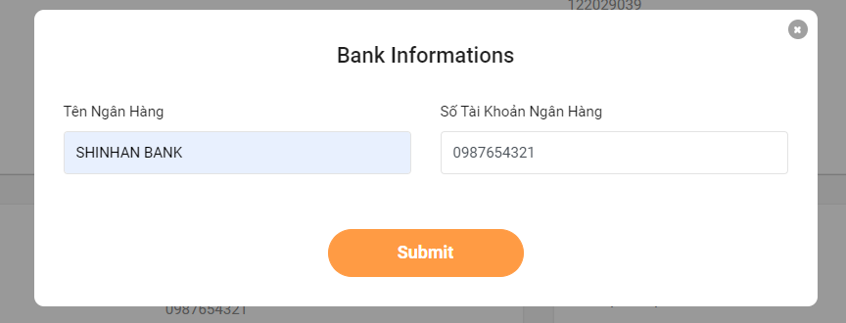

- update liên lạc người thân
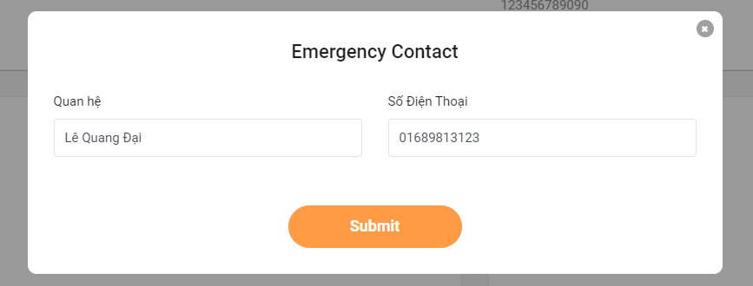

- update ngày tham gia bảo hiểm xh
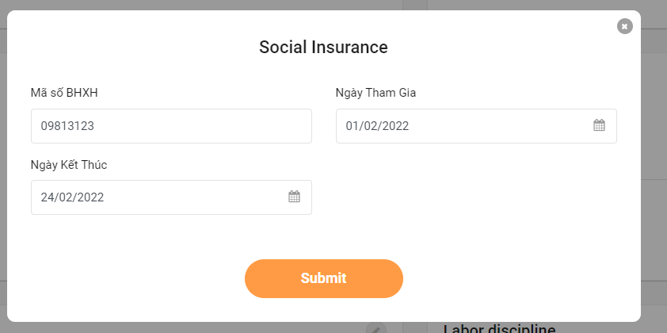
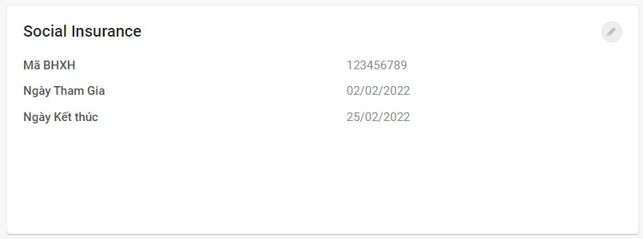

- Update phép năm
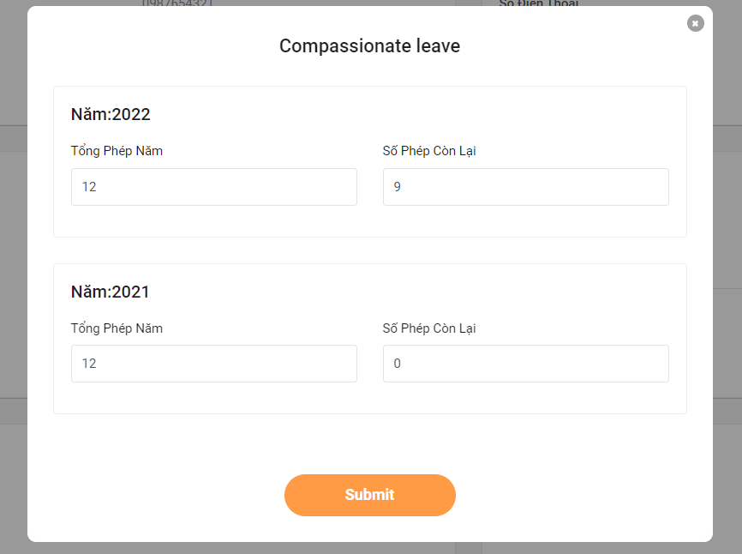

- Update thông tin nghi việc
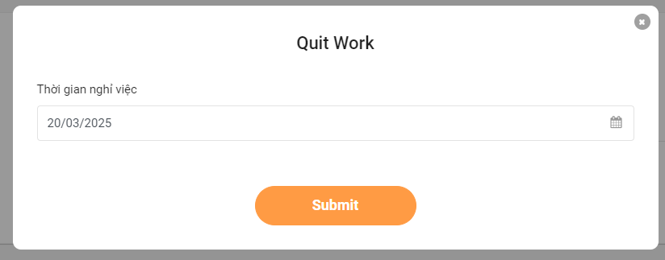

-Update kỷ luật LD
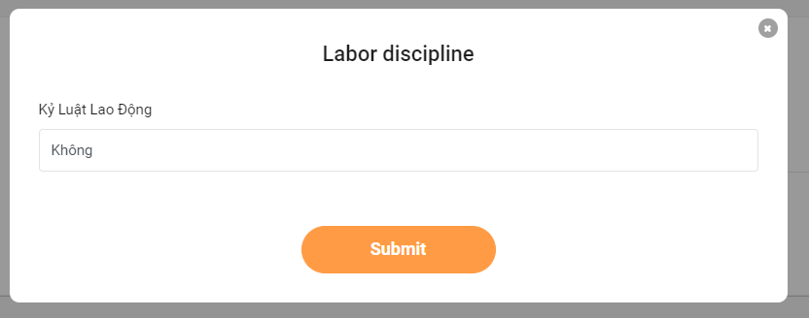

- Update tình trạng hồ sơ


- Update quá trình làm việc
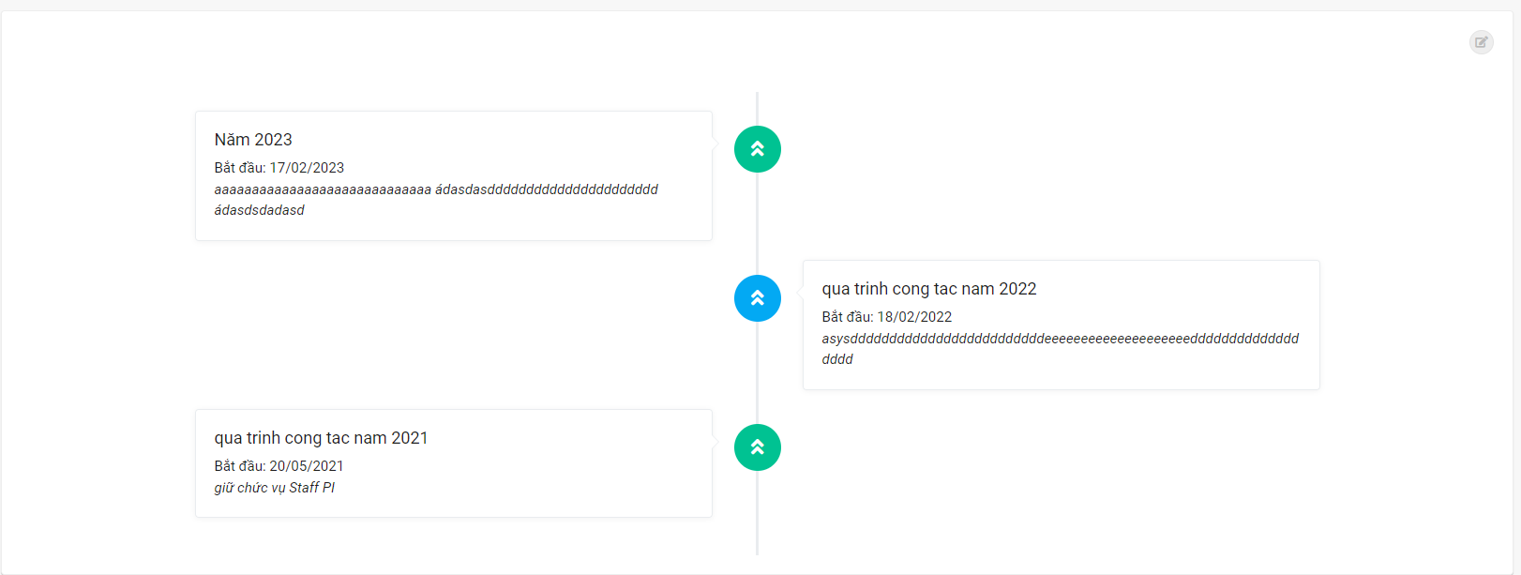
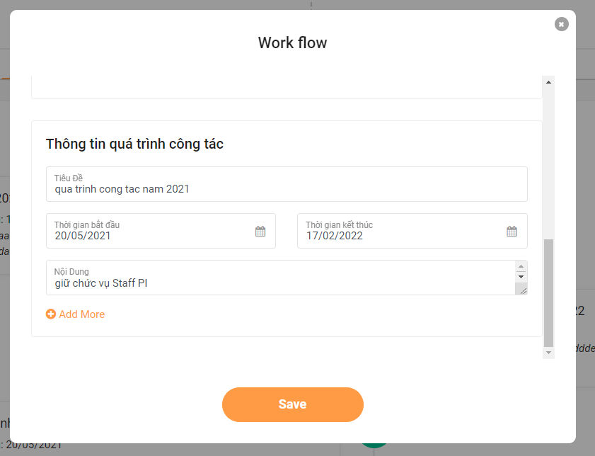

- Update thông tin chi trả BH
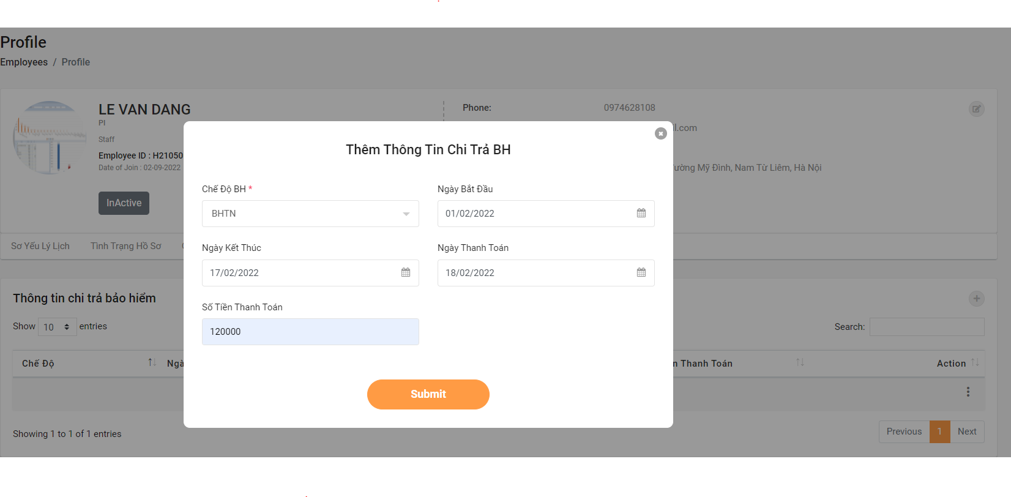

- Update thông tin hợp đồng
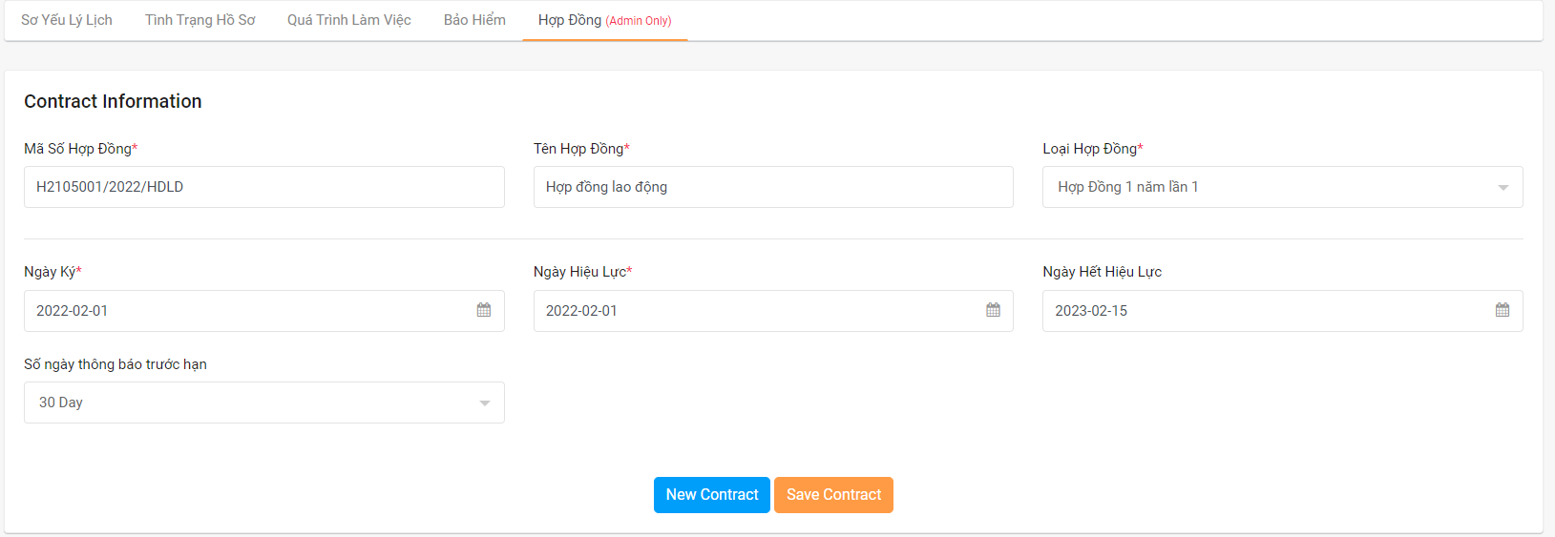

- Import excel thông tin nhân viên, hợp đồng, quá trình làm việc
- Nhắc nhở khi hết hạn hợp đồng

